ANALISE
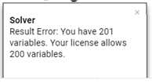
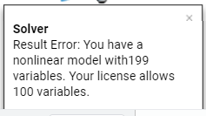
Excel: |  |  |  |  |  | Google Sheets:

Excel = Melhor Interface e Performace |  |  |  |  |  | Google Sheets = Ferramenta é boa, mas extenção do Solver é péssima
 | Quantidade de Variaveis e Restrições |  |  |  |  |  | Quantidade de Variaveis e Restrições
 | 201 | 199 | 180 | 101 | 100 |  | 201 | 199 | 180 | 101 | 100
Roda? |  |  |  |  |  | Roda?
Tempo | - | - | - | - | 2.4s | Tempo | - | - | - | - | Não rodou. Erro. | Usa extenção
Solução | - | - | - | - | 24% | Solução | - | - | - | - | -

LibreOffice:

LibreOffice = Boa Interface, mas performace ruim (algoritmo?)
 | Quantidade de Variaveis e Restrições
 | 201 | 199 | 180 | 101 | 100
Roda?
Tempo | 43min | 42min | 38min 14s | 35min | 17min 35s
Solução | - | - | - | 20% | 19%

